３）売上概算計上＿検収書等遅延マニュアル
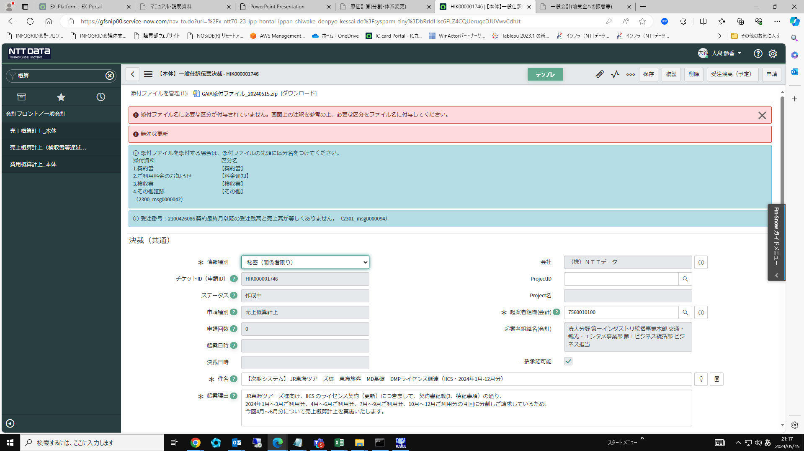
■売上概算計上_検収書等遅延 申請

トップ画面「フィルターナビゲーター」より「売上概算」を入力し検索。「売上概算計上＿検収書等遅延」をクリック
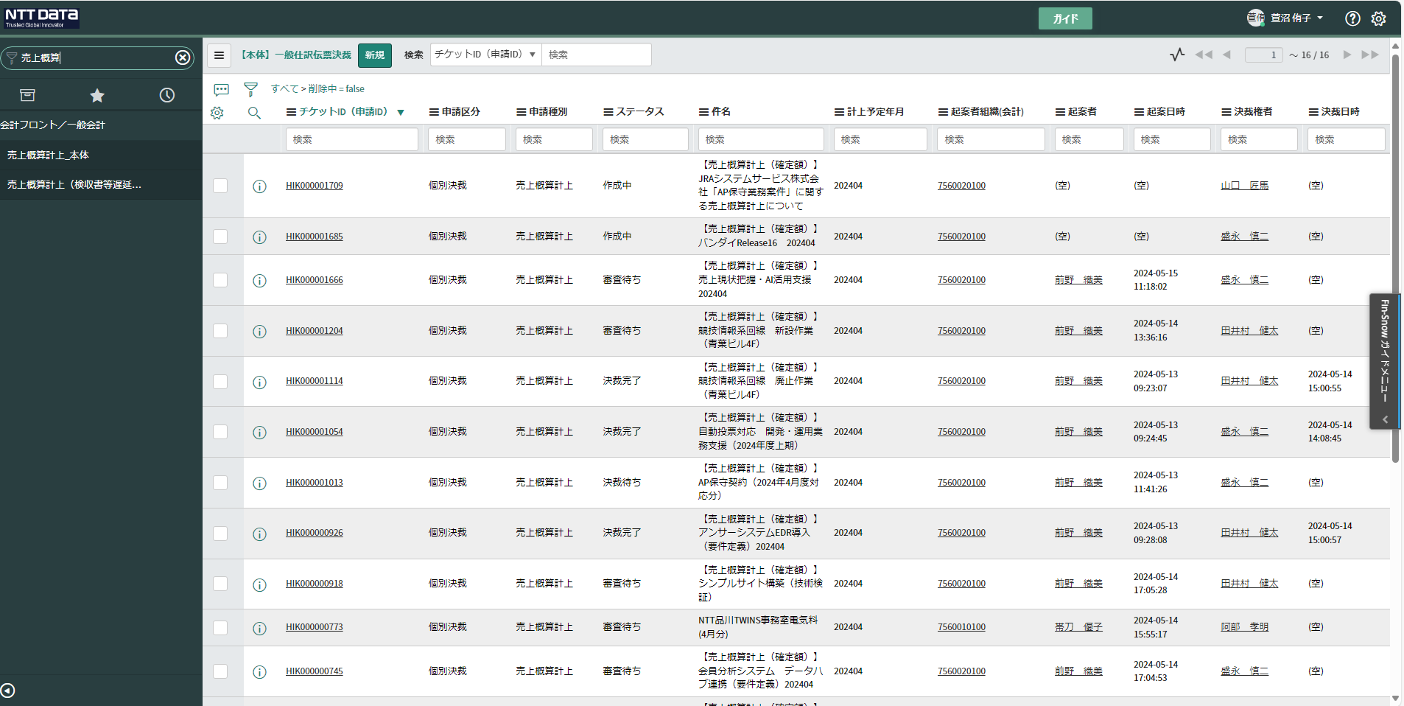

「新規」をクリック

「件名」・「起案理由」を案件に合わせて入力
（件名：【契約締結済】○○ または、みなし受注承認の場合は、【契約未締結】○○と入力する
※契約未締結の場合は、起案理由は、下記の内容が含めて入力する
・「契約未締結であること」
・「お客様都合であること」
・「役務が完了していること」等
「詳細情報/備考」に「権限委任内規：〇〇〇」を入力（GAIA移行関連ファイルの権限委任内規ファイルを参照すること）
下段「計上予定年月」・「計算根拠（概算計上額根拠資料を確認）」に詳細を入力
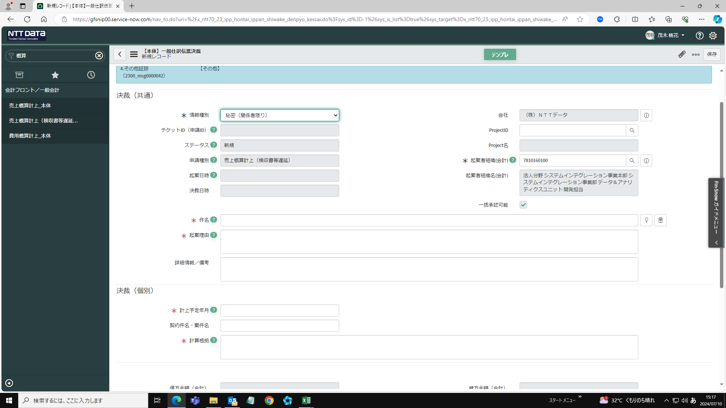

申請種別が「売上概算計上（検収書等遅延）」になっているか注意する

詳細情報/備考に「権限委任内規」を記載忘れがないか注意する

起案理由の記載内容
１ どのお客様向けか
２ 契約内容がどこに記載されているか
３ どういう契約をしているのか
４ どのような理由で今回概算計上をするのか

例）

契約未締結の場合

（例）
お客様の事務処理遅れにより契約未締結の状態ですが、当該業務については既に完了している事から売上概算計上を実施してよろしいか伺います。

決裁権者タブをクリックする。🔍をクリックし、子画面より検索し登録
・JTB、JRC、小田急は、会議体申請管理情報を確認
・JTTは、FY2024_見積管理シート_Ver4にあるフォルダを確認
・ハウジングは、主に契約締結伺を確認
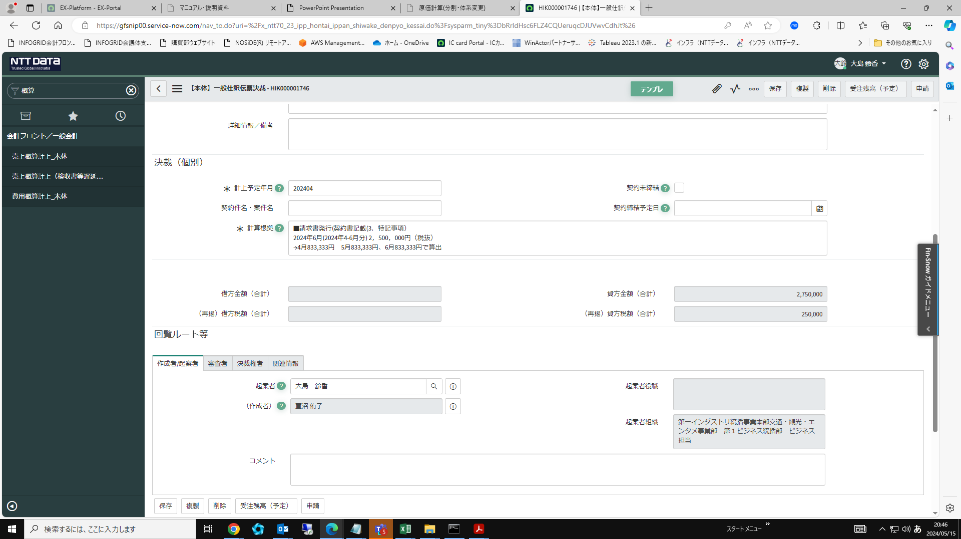

審査者に「決裁=法人分野=汎用個別形式審査」を記載入力
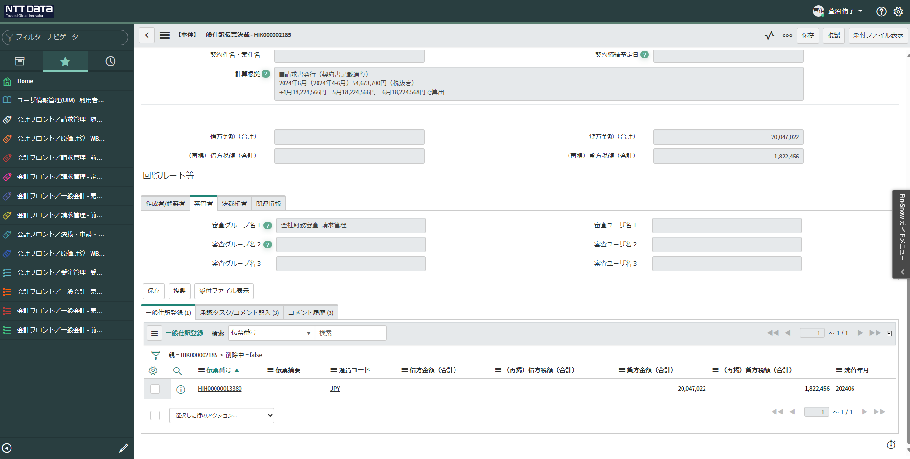

関連情報の組織（参照/更新）に「7560010100」を入力する
※契約承認情報を紐づける場合
・関連チケットIDに契約承認のチケットIDを記載するもしくは、会議体申請管理情報の画面をPDF化して資料を添付する

クリップをクリックし、添付ファイルを添付
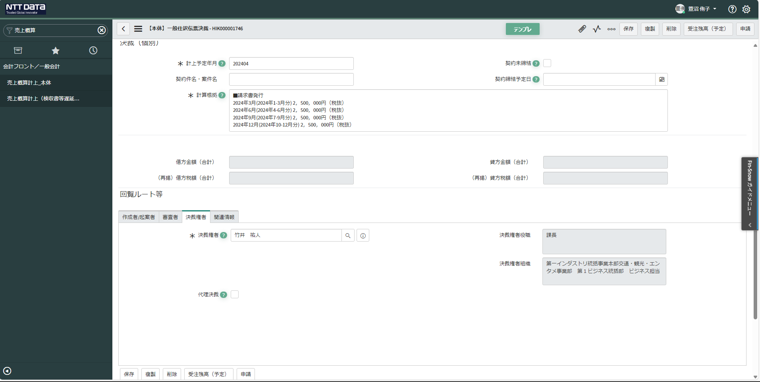

決裁権者の名前が正しいか注意する

 | 契約締結済の場合 | 契約未締結の場合
添付する際に、添付ファイル名の先頭に区分名をつける。 | ・概算計上根拠資料 | ・概算計上根拠資料
1.契約書 区分名【契約書】 | ・契約書 | ・契約書
2.ご利用料金のお知らせ 区分名【料金通知】 | ⇒契約書単体がない場合、注文書と注文請書が契約書となる | ⇒契約書単体がない場合、注文書と注文請書が契約書となる
3.検収書 区分名【検収書】 | ・契約締結伺 | ・契約締結伺
4.その他証跡 区分名【その他】 | ⇒ない場合は会議体申請管理情の画面をPDF化して添付する | ⇒ない場合は会議体申請管理情の画面をPDF化して添付する
 | （関連チケットIDが入力されているなら、添付する必要なし） | （関連チケットIDが入力されているなら、添付する必要なし）
 | ・WBSコード体系照会 | ・WBSコード体系照会
 | ・個別案件管理簿 | ・みなし受注伺回覧完了証跡
 | ⇒包括案件の時に添付する | ・お客様との金額を合意した証跡
 |  | ・個別案件管理簿
 |  | ⇒包括案件の時に添付

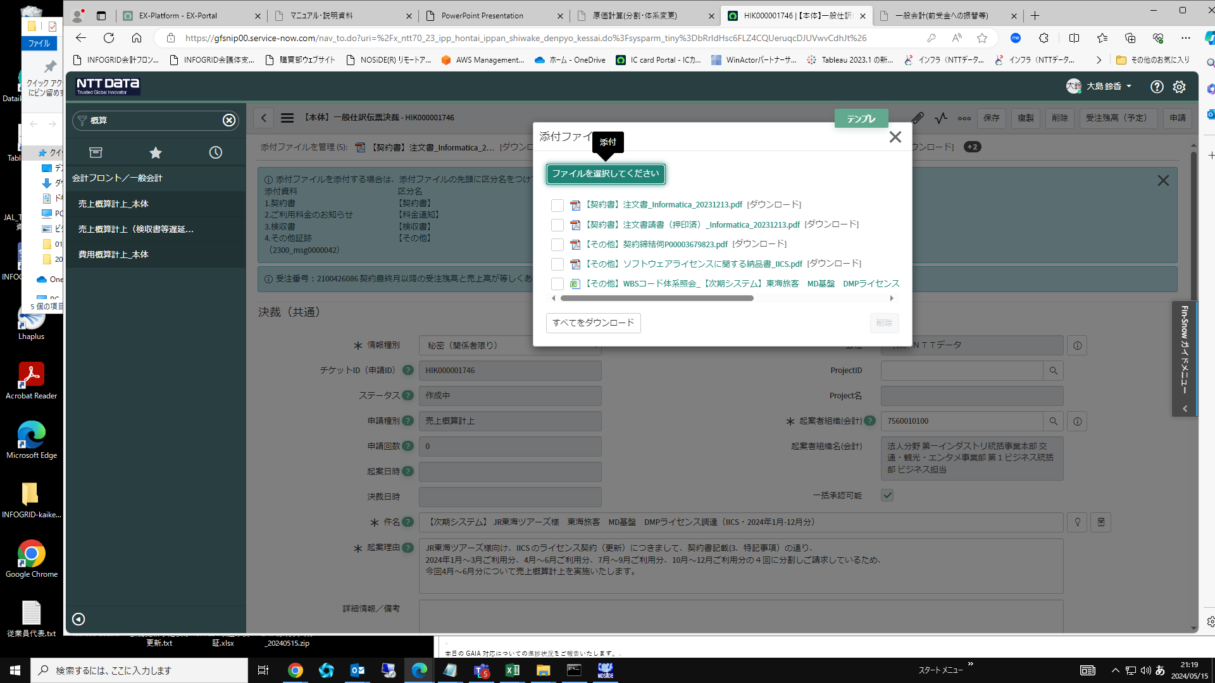

必要証跡については下記を参照。
一般会計(前受金への振替等) (groupwide.net)
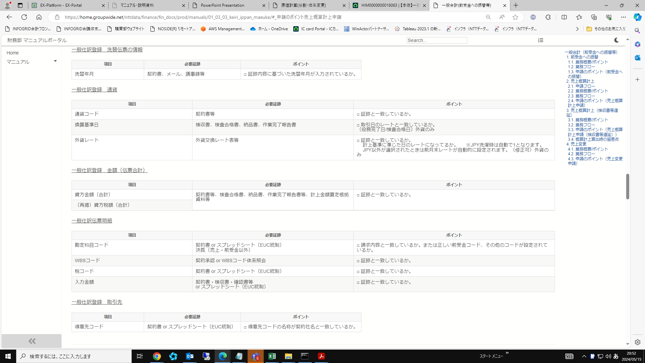

一般仕訳伝票決裁を保存する。「保存」をクリックする。一般仕訳登録に進む。下記「新規」をクリック
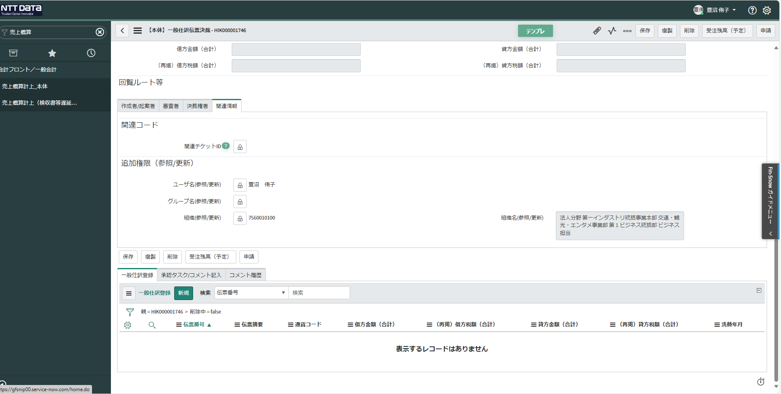

洗替年月を入力
・JTT、小田急は、FY2024_見積管理シート_Ver4の洗替月欄を確認
・JTB、JRCは、受注、概算、請求番号一覧の青の箇所の月が洗替月
通貨コードを🔍をクリックし、子画面より「JPY」を登録（伝票摘要がある場合は入力する。）
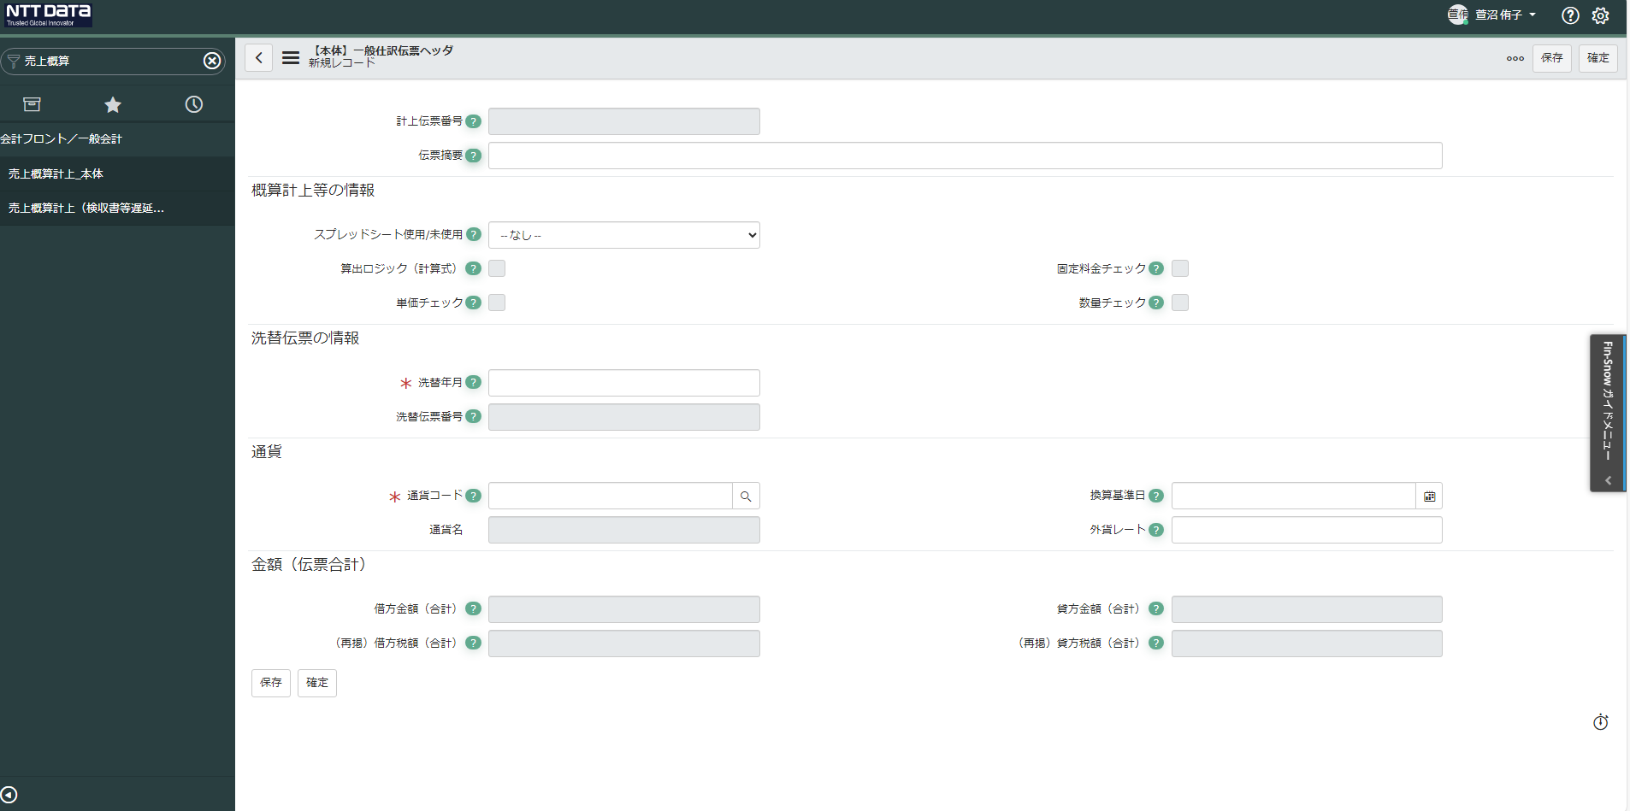

「未使用」を選択する

一般仕訳伝票ヘッダを保存

一般仕訳伝票明細を作成する。「新規」をクリック
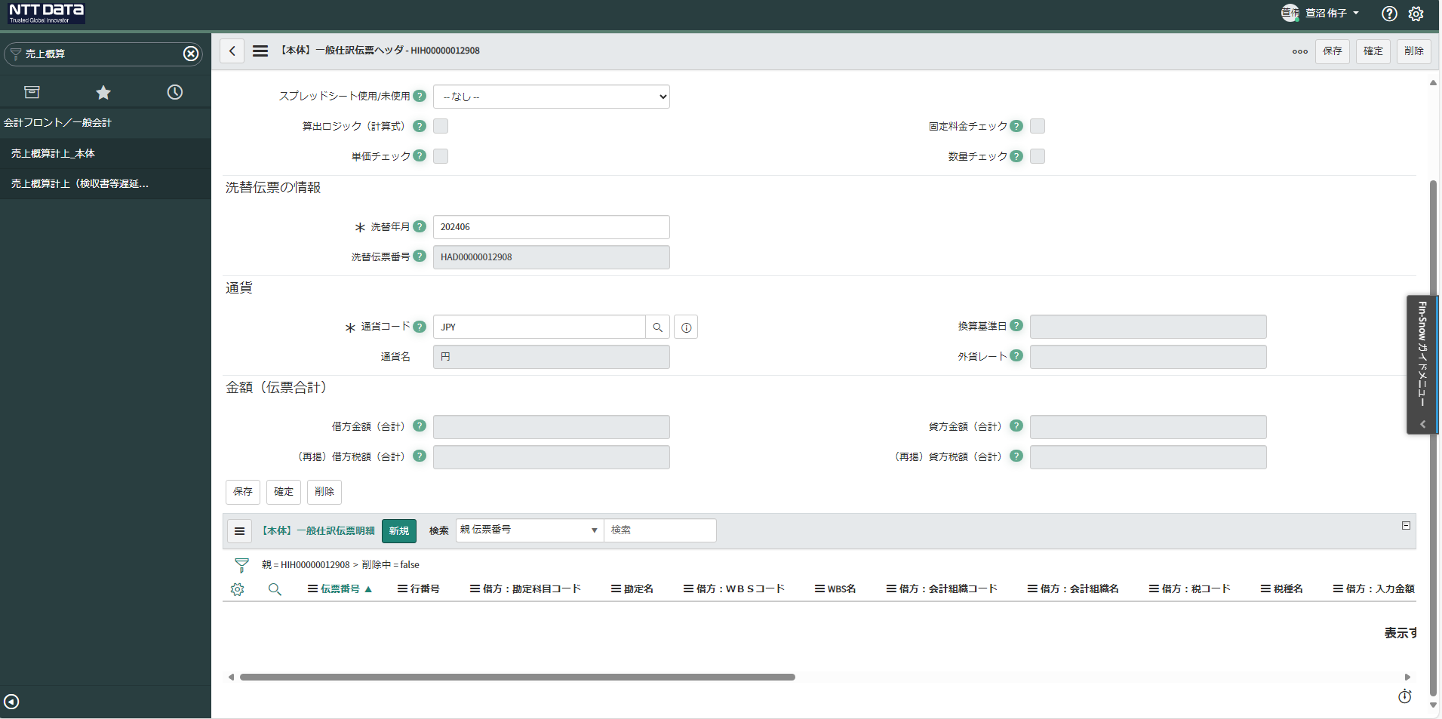

勘定科目コード【4101000】を入力
WESコードを入力
・JTT、小田急は、FY2024_見積管理シート_Ver4のGAIAの収益計上WBSコード欄を確認
・JTB、JRCは、受注、概算、請求番号一覧の対象案件のサブプロジェクトの下にWBSコードが記載されているため、入力されているものと一致するか確認
・ハウジングは、【ハウジング請求一覧】大事な情報を確認
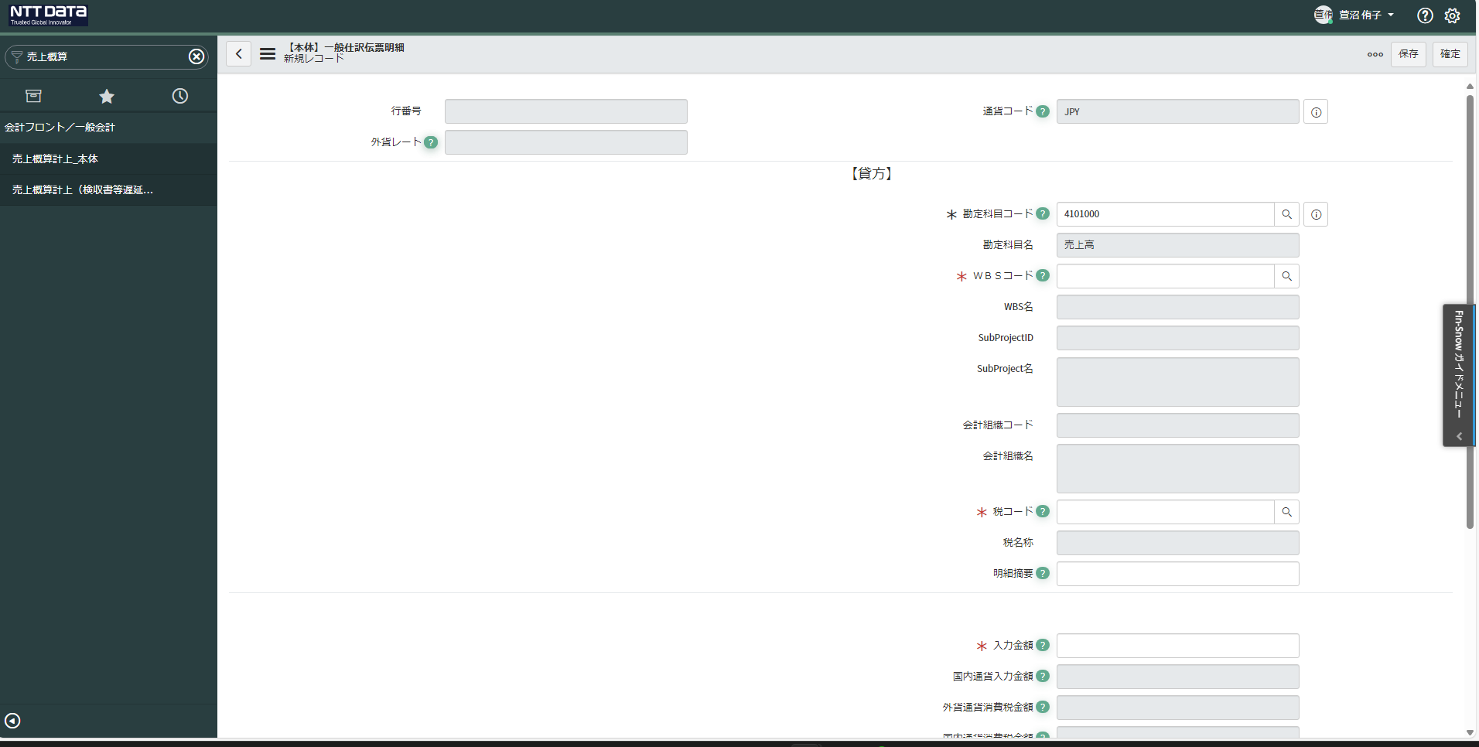

税コードを入力（コード【82】外税10％（売上））
概算計上根拠資料に記載の金額を入力する
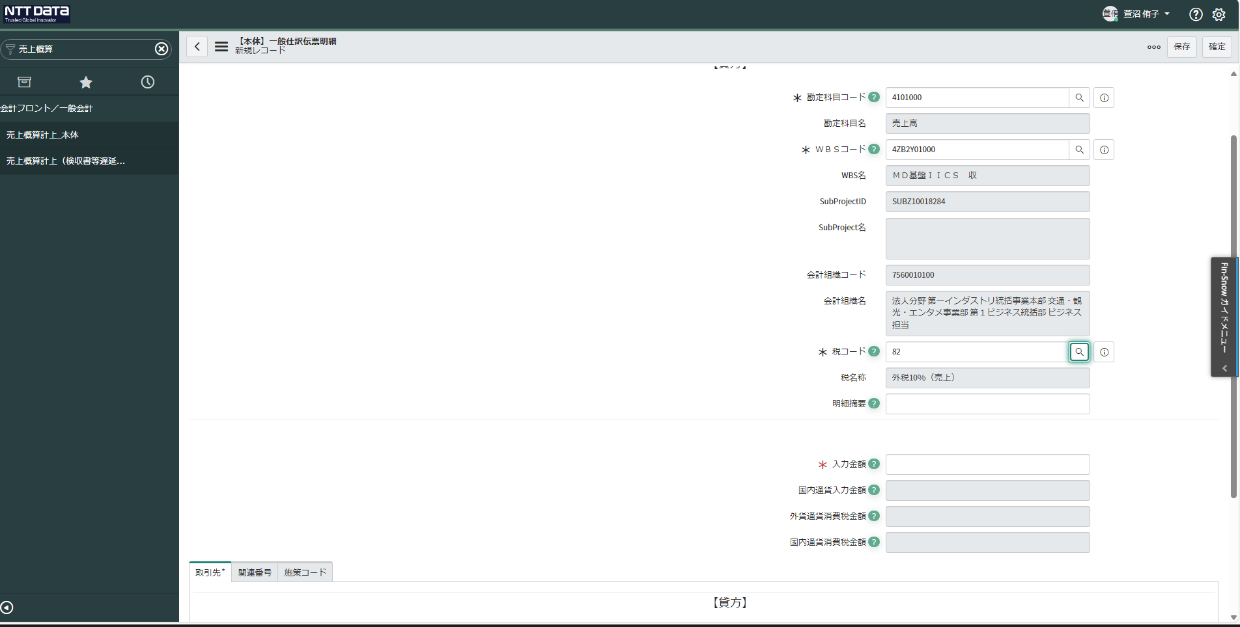

得意先コード🔍をクリックし、子画面より検索し登録
・JTT、小田急は、FY2024_見積管理シート_Ver4の請求時得意先コード欄を確認
※JTTは、「ジェイアール東海ツアーズ」「東海旅客鉄道株式会社」があるため、件名を確認し、対象案件の得意先コードを入力する
・JTB「135699A012」が入力されているか確認
・JRCは、案件管理表を確認
・ハウジングは、【ハウジング請求一覧】大事な情報を確認
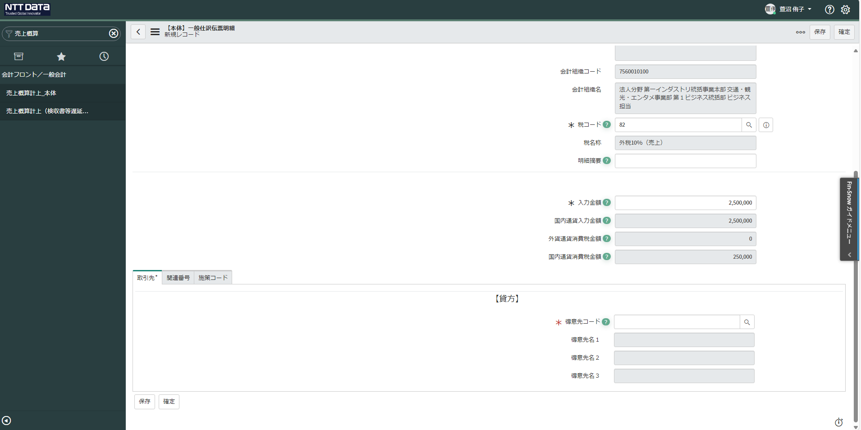

関連番号をクリックし、「WBS受注番号管理」を入力
・JTB、JRCは、受注、概算、請求番号一覧の緑の箇所を確認
・JTT、小田急は、FY2024_見積管理シート_Ver4を確認
・ハウジングは、【ハウジング請求一覧】大事な情報を確認

一般仕訳伝票明細を保存する。「保存」をクリック
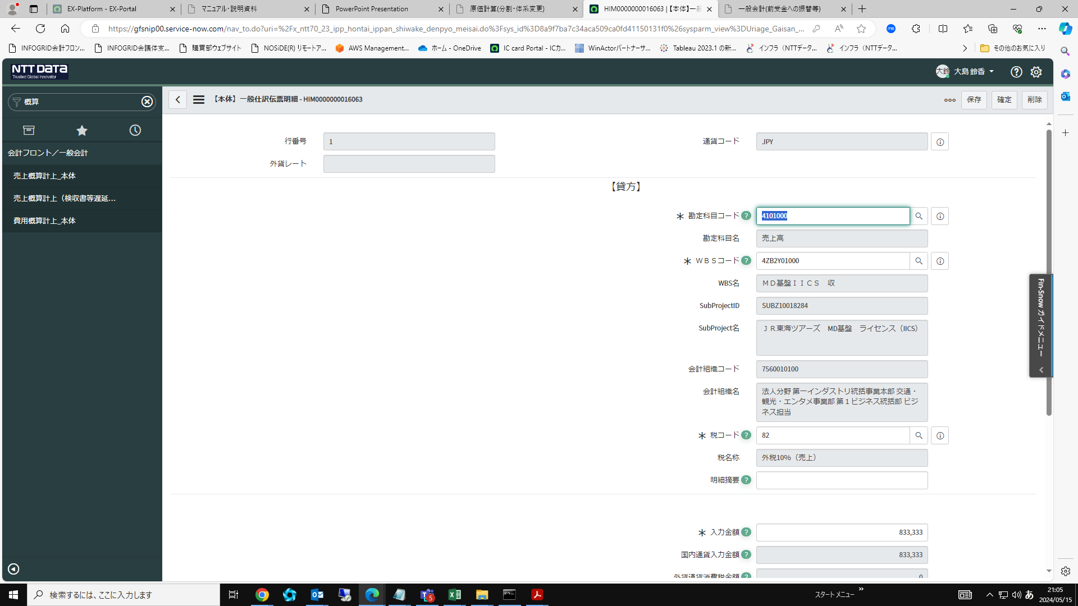

保存後エラーメッセージが表示されないことを確認し、確定をクリック
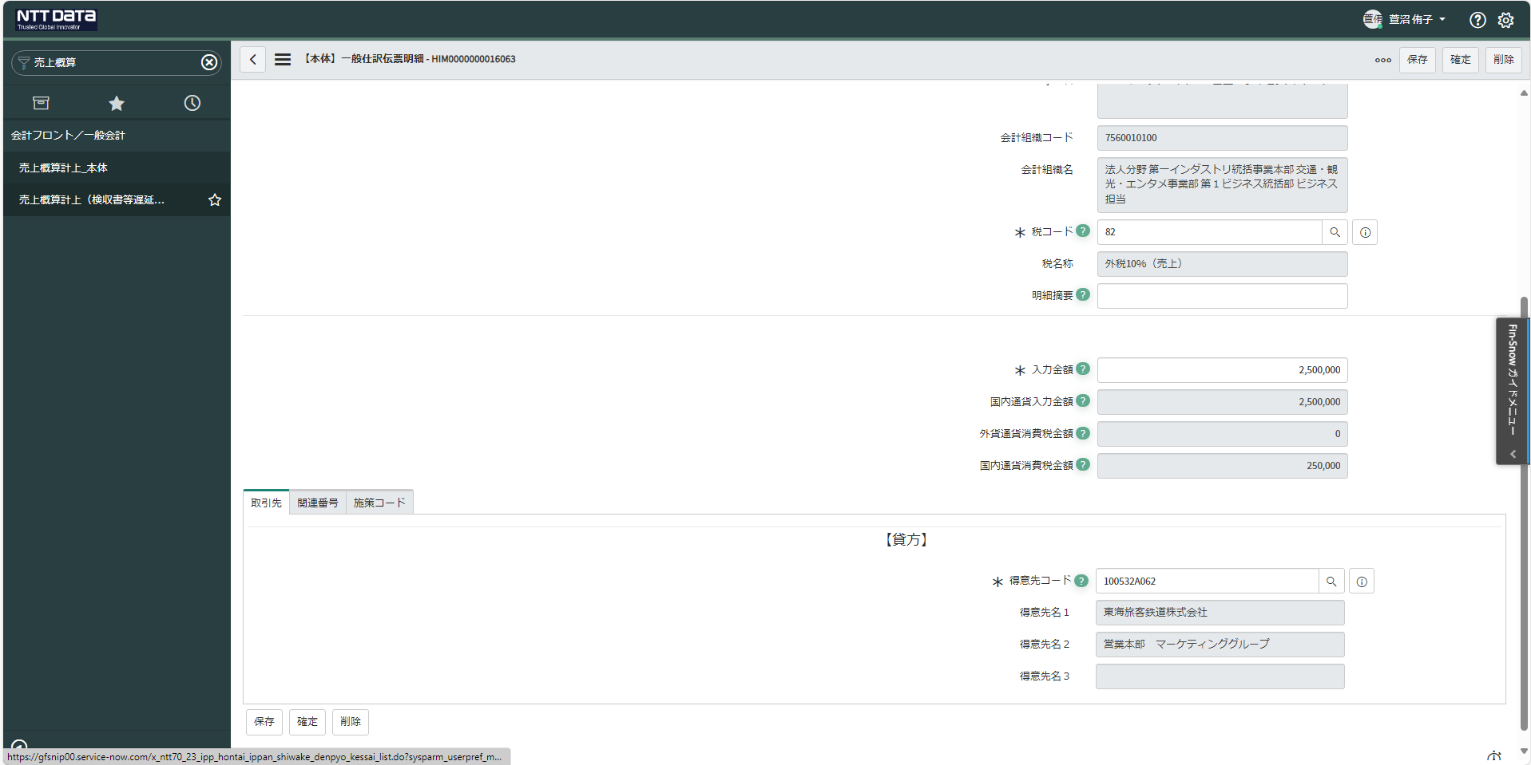

一般仕訳伝票決裁画面に戻り、申請をクリック

